Лист 1
Прайс-лист
МИР ПРЯЖИ

В валюте: руб. (курс 1).
Цены указаны на 07.08.2020

№ | Номенклатура/ Характеристика номенклатуры | Описание | Изображение | Артикул | Цена | Ед. | Остаток | Ссылка на сайт
 | Отрез ткани TILDA 100% хлопок, 1 м х 110 см | Отрез ткани TILDA 100% хлопок, 1 м х 110 см |  | TILDA1110 | 894.91 |  |  | Изображение
 | Отрез ткани TILDA 100% хлопок, 1 м х 110 см (481710) |  | 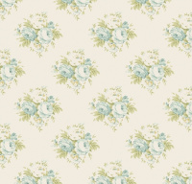 |  | 894.91 | шт | 1 | Изображение
 | Отрез ткани TILDA 100% хлопок, 1 м х 110 см (481727) |  | 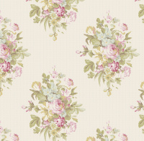 |  | 894.91 | шт | 1 | Изображение
 | Отрез ткани TILDA 100% хлопок, 1 м х 110 см (481770) |  | 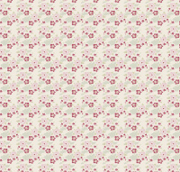 |  | 894.91 | шт | 1 | Изображение
 | Отрез ткани TILDA 100% хлопок, 1 м х 110 см (481775) |  | 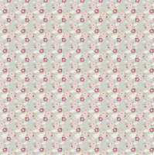 |  | 894.91 | шт | 1 | Изображение
 | Отрез ткани TILDA 100% хлопок, 1 м х 110 см (481777) |  | 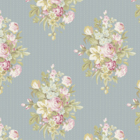 |  | 894.91 | шт | 1 | Изображение
 | Отрез ткани TILDA 100% хлопок, 1 м х 110 см (481803) |  | 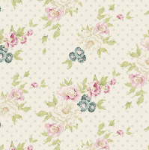 |  | 894.91 | шт | 1 | Изображение
 | Отрез ткани TILDA 100% хлопок, 1 м х 110 см (481839) |  | 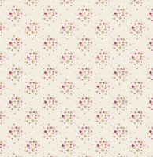 |  | 894.91 | шт | 1 | Изображение
 | Отрез ткани TILDA 100% хлопок, 1 м х 110 см (481847) |  |  |  | 1137.49 | шт | 1 | Изображение
 | Отрез ткани TILDA 100% хлопок, 1 м х 110 см (481886) |  | 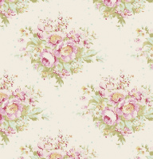 |  | 934.38 | шт | 1 | Изображение
 | Отрез ткани TILDA 100% хлопок, 1 м х 110 см (484005) |  | 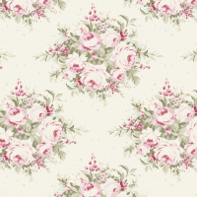 |  | 934.38 | шт | 1 | Изображение
 | Отрез ткани TILDA 100% хлопок, 50 х 55 см | Отрез ткани TILDA 100% хлопок, 50 х 55 см | 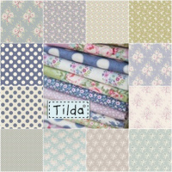 | TILDA5055.2 | 213.69 |  |  | Изображение
 | Отрез ткани TILDA 100% хлопок, 50 х 55 см (480665) |  | 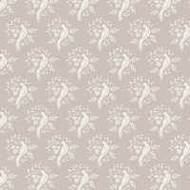 |  | 221.86 | шт | 1 | Изображение
 | Отрез ткани TILDA 100% хлопок, 50 х 55 см (480667) |  | 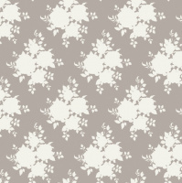 |  | 213.69 | шт | 1 | Изображение
 | Отрез ткани TILDA 100% хлопок, 50 х 55 см (480731) |  | 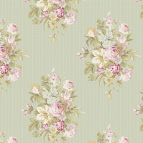 |  | 221.86 | шт | 1 | Изображение
 | Отрез ткани TILDA 100% хлопок, 50 х 55 см (480817) |  | 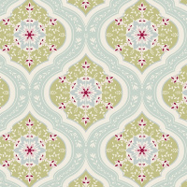 |  | 213.69 | шт | 1 | Изображение
 | Отрез ткани TILDA 100% хлопок, 50 х 55 см (480818) |  | 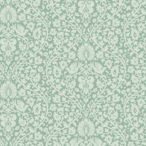 |  | 213.69 | шт | 1 | Изображение
 | Отрез ткани TILDA 100% хлопок, 50 х 55 см (480821) |  |  |  | 223.46 | шт | 1 | Изображение
 | Отрез ткани TILDA 100% хлопок, 50 х 55 см (480850) |  | 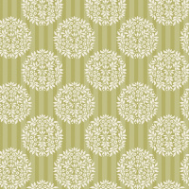 |  | 213.69 | шт | 1 | Изображение
 | Отрез ткани TILDA 100% хлопок, 50 х 55 см (480851) |  | 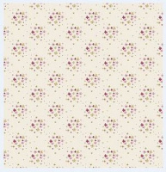 |  | 221.86 | шт | 1 | Изображение
 | Отрез ткани TILDA 100% хлопок, 50 х 55 см (480854) |  | 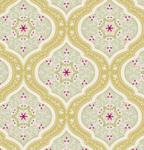 |  | 213.69 | шт | 1 | Изображение
 | Отрез ткани TILDA 100% хлопок, 50 х 55 см (480859) |  |  |  | 213.69 | шт | 3 | Изображение
 | Отрез ткани TILDA 100% хлопок, 50 х 55 см (480861) |  |  |  | 223.46 | шт | 1 | Изображение
 | Отрез ткани TILDA 100% хлопок, 50 х 55 см (481026) |  | 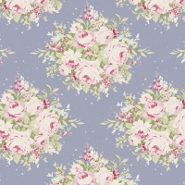 |  | 281.99 | шт | 1 | Изображение
 | Отрез ткани TILDA 100% хлопок, 50 х 55 см (481028 Forest Carmine Red) |  | 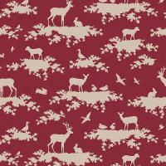 |  | 221.86 | шт | 1 | Изображение
 | Отрез ткани TILDA 100% хлопок, 50 х 55 см (481030 Forest Light Blue) |  | 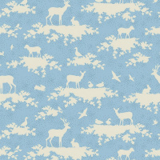 |  | 221.86 | шт | 1 | Изображение
 | Отрез ткани TILDA 100% хлопок, 50 х 55 см (481064 Forest Slate Blue) |  | 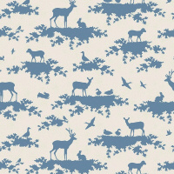 |  | 223.46 | шт | 2 | Изображение
 | Отрез ткани TILDA 100% хлопок, 50 х 55 см (481265 Flowercloud Teal) |  | 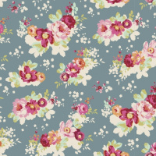 |  | 250.44 | шт | 1 | Изображение
 | Отрез ткани TILDA 100% хлопок, 50 х 55 см (481271 Libby Teal) |  | 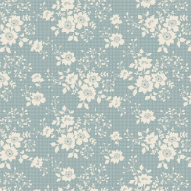 |  | 250.44 | шт | 1 | Изображение
 | Отрез ткани TILDA 100% хлопок, 50 х 55 см | Отрез ткани TILDA 100% хлопок, 50 х 55 см |  | TILDA5055.1 | 158.00 |  |  | Изображение
 | Отрез ткани TILDA 100% хлопок, 50 х 55 см (480468 Китайские веера КРАСНЫЙ) |  |  |  | 158.00 | шт | 1 | Изображение
 | Отрез ткани TILDA 100% хлопок, 50 х 70 см | Отрез ткани TILDA 100% хлопок, 50 х 70 см | 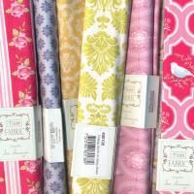 | TILDA5070 | 186.00 |  |  | Изображение
 | Отрез ткани TILDA 100% хлопок, 50 х 70 см (304938, Орнамент ЗЕЛЕНЫЙ) |  | 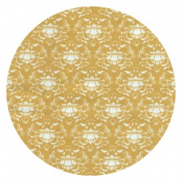 |  | 186.00 | шт | 2 | Изображение
 | Отрез ткани TILDA 100% хлопок, 50 х 70 см (480256, Бабушкины розы синие) |  | 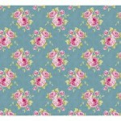 |  | 186.00 | шт | 1 | Изображение

